Sheet1
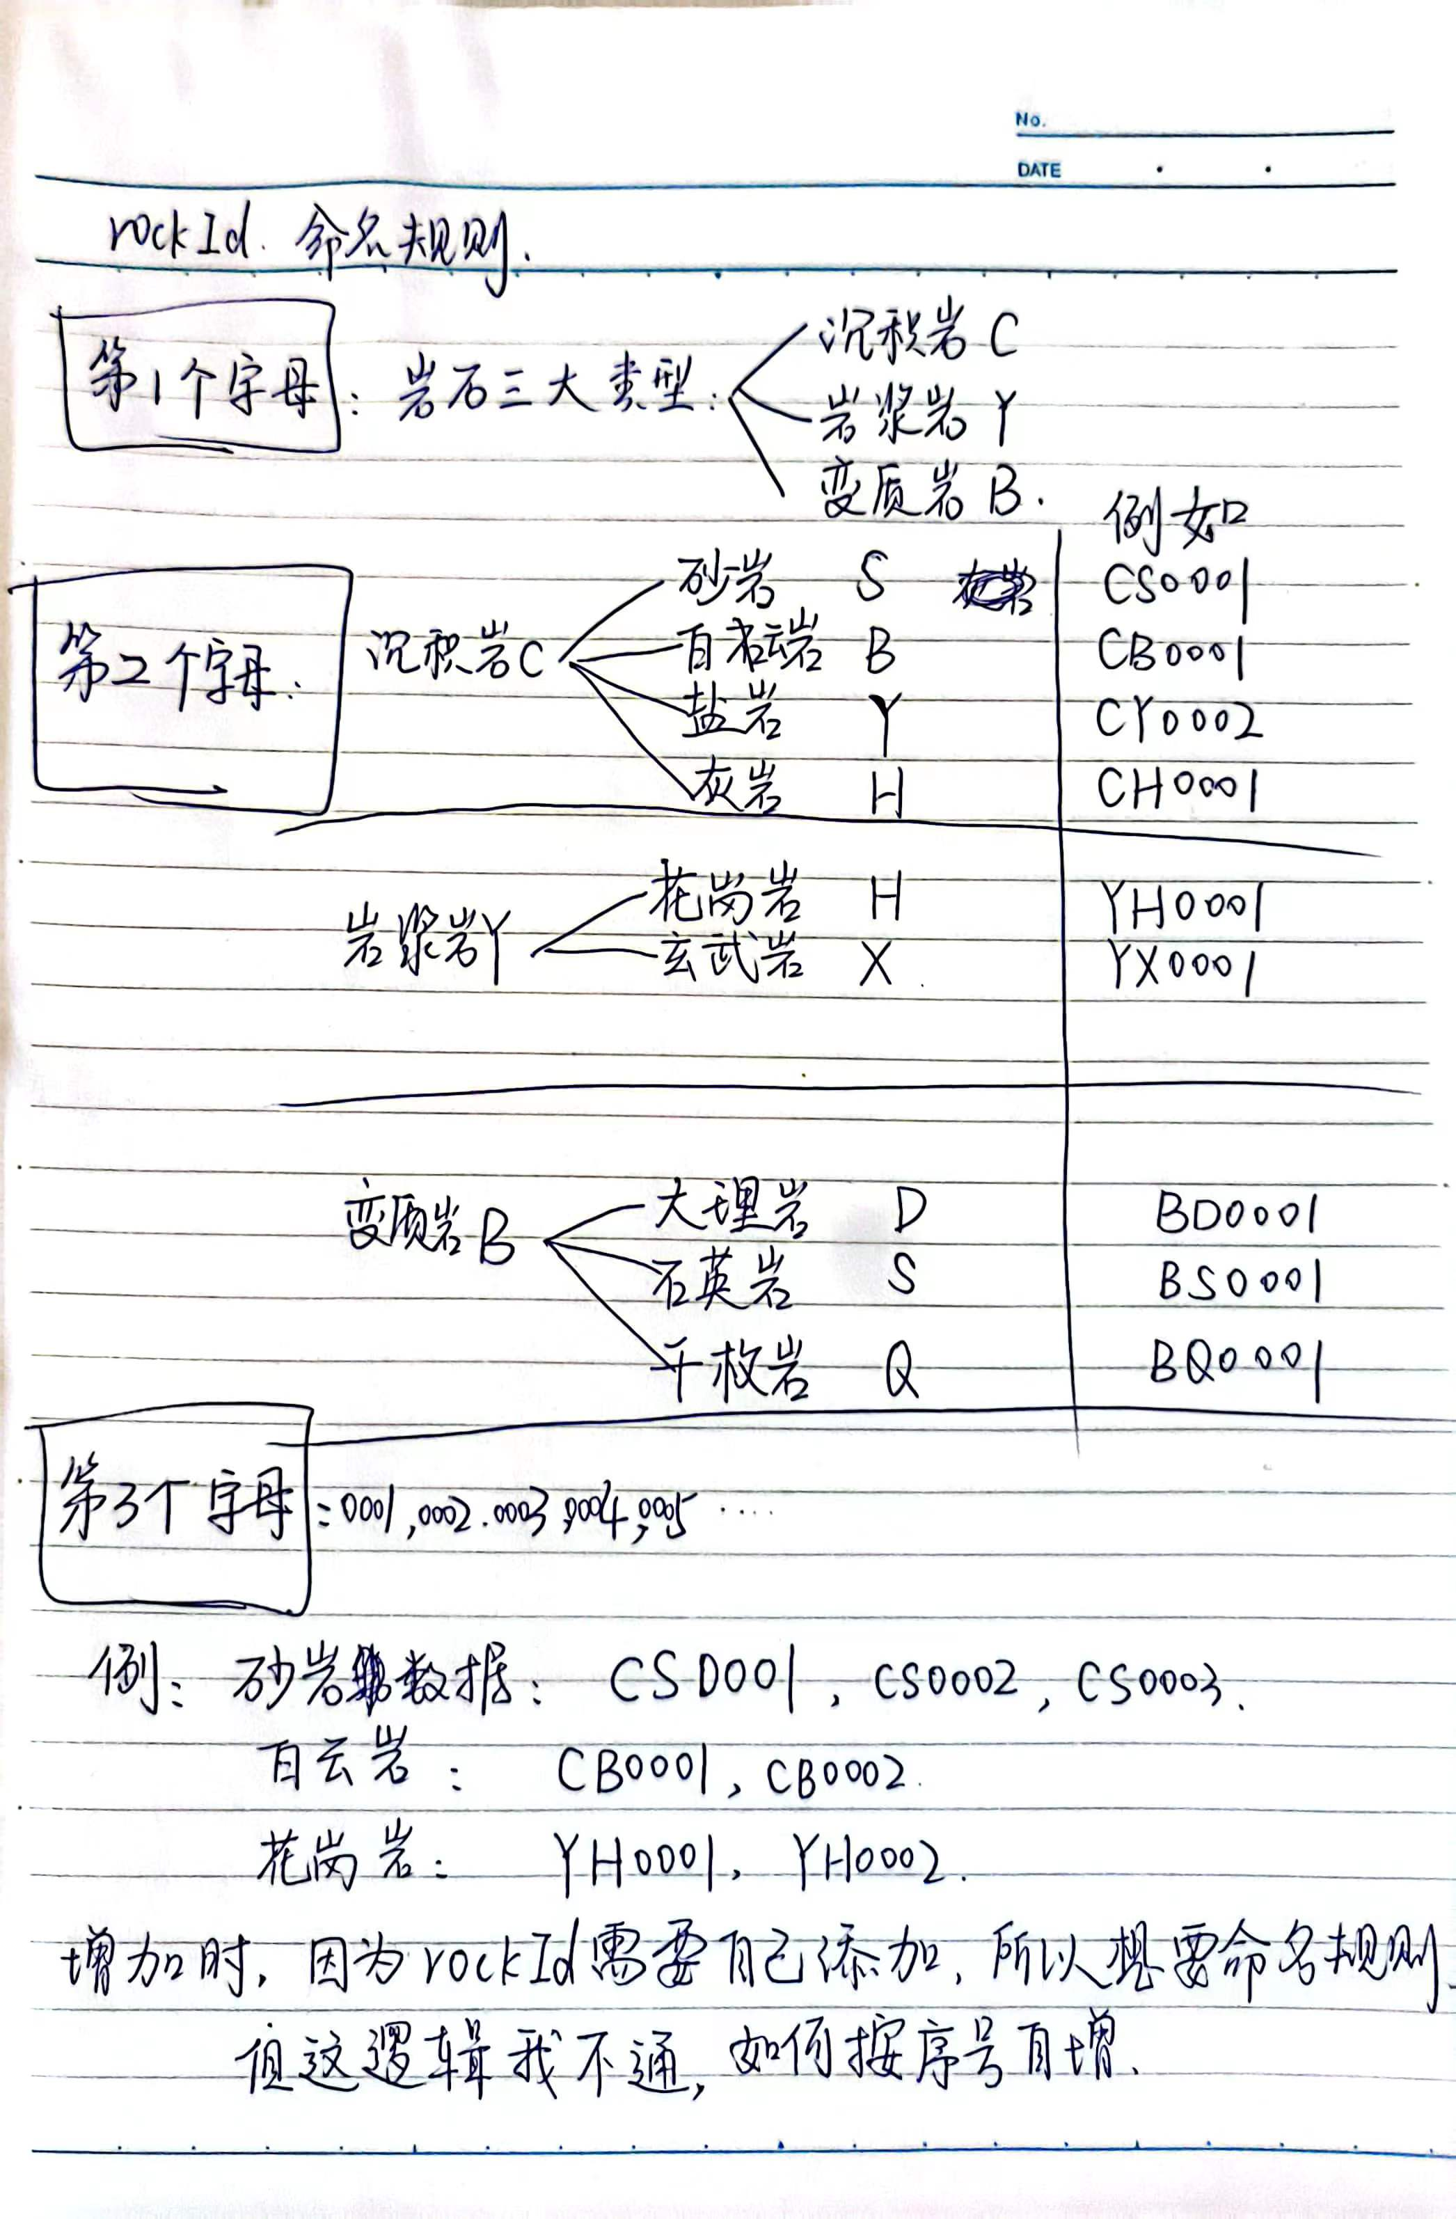
岩石ID（主键） | 岩石名称 | 岩石类型 | 密度 | 孔隙率 | 吸水率 | 渗透系数 | 纵波波速 | 横波波速 | 波阻抗 | 岩石产地 | 单轴抗压强度 | 弹性模量 | 泊松比 | 单轴破坏模式 | 单轴应力-应变曲线 | 单轴裂纹形态 | 三轴抗压强度 | 内聚力 | 内摩擦角 | 杨氏模量 | 三轴破坏模式 | 三轴应力-应变曲线 | 三轴莫尔强度巴络图 | 抗拉强度 | 破坏荷载 | 抗拉强度破坏模式 | 抗拉强度轴向-荷载位移图 | 抗剪强度 | 剪切应力-剪切方向位移 | 主要矿物含量 | 衍射图谱 | Jade定量分析 | 普氏系数 | 露天炮孔布置 | 露天孔径 | 露天孔深 | 露天孔距 | 露天排距/抵抗线 | 露天超深 | 露天炸药类型 | 露天炸药单耗 | 掘进断面形状 | 掘进断面面积 | 掘进掏槽形式 | 掘进空孔直径 | 掘进炮孔直径 | 掘进炮孔数量 | 掘进掏槽单耗 | 掘进炸药类型 | 掘进炸药单耗 | 回采采矿方法 | 回采落矿方式 | 回采炮孔布置形式 | 回采炮孔直径 | 回采孔距/孔底距 | 回采排距/最小抵抗线 | 回采炸药类型 | 回采炸药单耗 | 回采分段高度 | 回采进路间距 | 回采崩矿步距 | 回采边孔角
rockId | rockName
int | char | 下拉列表 | char |  |  |  |  |  |  | char |  |  |  | 图片 | 图片 | 图片 |  |  |  |  | 图片 | 图片 | 图片 |  |  | 图片 | 图片 |  | 图片 | 可能有三种 | 图片 | 图片 |  | 下拉列表 |  |  |  |  |  | 下拉列表 |  | char |  | char |  |  |  |  | 下拉列表 |  | char | char | 下拉列表 |  |  |  | 下拉列表

注：除char，图片，下拉列表外，其他都是float类型。主要矿物含量想展示出可能三种含量的百分比效果

（注意：字段用英文名）
岩石物性库 | rockId | rockName | rockDensity | rockPorosity
力学实验库
露天爆破
掘进爆破
回采爆破
理论计算
大数据分析
矿山信息库

图片打包分类eg(使用小骆峰格式)：iamges/<rockId><字段名>Image.png

岩石物性库 | 岩石ID（主键） | 岩石名称 | 岩石类型 | 密度 | 孔隙率 | 吸水率 | 渗透系数 | 纵波波速 | 横波波速 | 波阻抗 | 岩石产地
 | rockId | rockName | rockType | rockDensity | rockPorosity | rockWaterAbsorption | rockPermeabilityCoefficient | rockLongitudinalWaveVelocity | rockTransverseWaveVelocity | rockWaveImpedance | rockOrigin
 | char，有命名规则，见下方 | char | char，下拉列表 | char，因为有的是区间显示，eg 2.3~2.7 | char，有的是区间 | char，有的是区间 | char，有的是区间 | char，有的是区间 | char，有的是区间 | float | char
力学实验库的单轴压缩实验 | 岩石ID（主键） | 岩石名称 | 单轴抗压强度 | 弹性模量 | 泊松比 | 单轴破坏模式 （图） | 单轴应力-应变曲线（图） | 单轴裂纹形态（图）
 | rockId | rockName | uniaxialCompressiveStrength | elasticModulus | poissonsRatio | uniaxialFailureMode | uniaxialStressStrainCurve | uniaxialCrackMorphology
 | char | char | float | float | float | image | image | image
力学实验库的三轴压缩实验 | 岩石ID（主键） | 岩石名称 | 三轴抗压强度 | 内聚力 | 内摩擦角 | 杨氏模量 | 泊松比 | 三轴破坏模式（图） | 三轴应力-应变曲线（图） | 三轴莫尔强度巴络图（图）
 | rockId | rockName | triaxialCompressiveStrength | rockCohesion | rockInternalFrictionAngle | youngModulus | poissonsRatio | triaxialFailureMode | triaxialStressStrainCurve | triaxialMohrStrength
 | char | char | float | float | float | float | float | image | image | image
力学实验库的抗拉强度实验 | 岩石ID（主键） | 岩石名称 | 抗拉强度 | 破坏荷载 | 抗拉强度破坏模式（图） | 抗拉强度轴向-荷载位移图（图）
 | rockId | rockName | tensileStrength | tensileFailureLoad | tensileFailureMode | tensileAxialLoad
 | char | char | float | float | image | image
力学实验库的直接剪切实验 | 岩石ID（主键） | 岩石名称 | 抗剪强度 | 内聚力 | 内摩擦角 | 剪切应力-剪切方向位移（图）
 | rockId | rockName | shearingStrength | rockCohesion | rockInternalFrictionAngle | shearStressShearDirection
 | char | char | float | float | float | image
力学实验库的XRD衍射实验 | 岩石ID（主键） | 岩石名称 | 主要矿物含量 | 衍射图谱（图） | Jade定量分析（图）
 | rockId | rockName | xrdMineralContent | xrdPattern | xrdJade
 | char | char | char，想要这样的界面效果 | image | image
工程数据库中的露天爆破 | 岩石ID（主键） | 岩石名称 | 静态强度 | 普氏系数 | 动态强度 | 露天炮孔布置 | 露天孔径 | 露天孔深 | 露天孔距 | 露天排距/抵抗线 | 露天超深 | 露天炸药类型 | 露天炸药单耗
 | rockId | rockName | rockStaticStrength | rockProctorsCoefficient | rockDynamicStrength | surfaceHoleLayout | surfaceBoreDiameter | surfaceHoleDepth | surfaceDistance | surfaceArrayPitch | surfaceSuperDeep | surfaceExplosiveType | surfaceSpecificCharge
 | char | char | float | float | float | char | float | float | float | float | float | char，下拉列表 | float
工程数据库中的掘进爆破 | 岩石ID（主键） | 岩石名称 | 掘进断面形状 | 掘进断面面积 | 掘进掏槽形式 | 掘进空孔直径 | 掘进炮孔直径 | 掘进炮孔数量 | 掘进掏槽单耗 | 掘进炸药类型 | 掘进炸药单耗
 | rockId | rockName | excavationSectionShape | excavationSectionArea | excavationCutForm | excavationHollowholeDiameter | excavationBoreholeDiameter | excavationBoreholeNumber | excavationCutCharge | excavationExplosiveType | excavationSpecificCharge
 | char | char | char | float | char | float | float | float | float | char，下拉列表 | float
工程数据库中的回采爆破 | 岩石ID（主键） | 岩石名称 | 回采采矿方法 | 回采落矿方式 | 回采炮孔布置形式 | 回采炮孔直径 | 回采孔距/孔底距 | 回采排距/最小抵抗线 | 回采炸药类型 | 回采炸药单耗 | 回采分段高度 | 回采进路间距 | 回采崩矿步距 | 回采边孔角
 | rockId | rockName | stopeMethod | stopeOreCaving | stopeHoleLayout | stopeBoreholeDiameter | stopeDistance | stopeArrayPitch | stopeExplosiveType | stopeSpecificCharge | stopeSublevelHeight | stopeDriftInterval | stopeCollapseStepDistance | stopeEdgeHoleAngle
 | char | char | char | char | char | float | float | float | char，下拉列表 | float | float | float | float | float

